Баг-репорт
ID | Summary | Description | Steps to reproduce | Actual result | Expected result | Attachments | Severity | Status | Enviroment
BG-1 | FE| Отсутствие кнопки "Регистрация"| Форма авторизации | При загрузке главной страницы. |  | 1. Открыть сайт Бамблби 2. Найти форму "Авторизация" 3. В форме найти кнопку "Регистрация" | Кнопки "Регистрация" нет | Кнопка "Регистрация" есть | 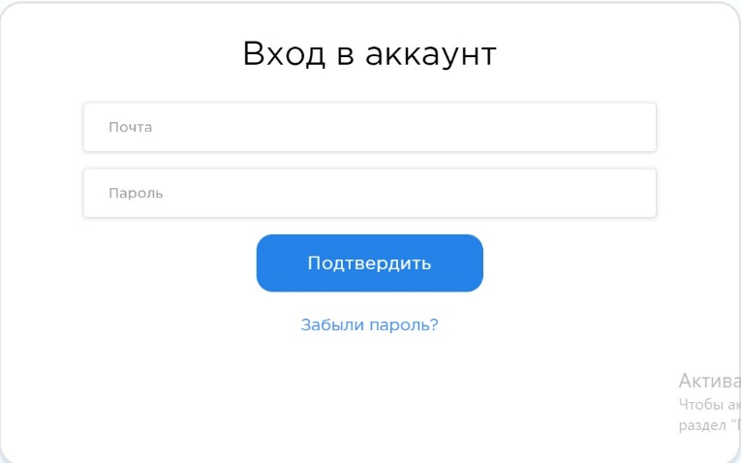 | Critical | new | Windows 10, Google Chrome Версия 106.0.5249.119, resolution 1600 x 900
BG-2 | FE| Поле "Кем выдан" приняло невалидные данные | Форма "Паспорт" в ЛК | При вводе невалидных данных в поле. |  | 1. Открыть сайт Бамблби 2. Зайти в ЛК Бамблби 3. Открыть форму "Паспорт" 4. Ввести невалидные данные в поле "Кем выдан" | Данные принялись, сообщение об ошибке отстутствует | Сообщение об ошибке | 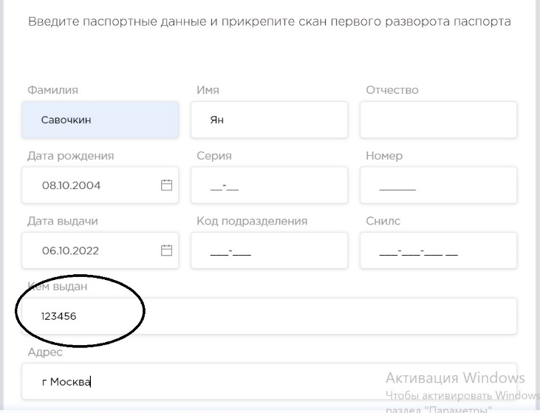 | minor | new | Windows 10, Google Chrome Версия 106.0.5249.119, resolution 1600 x 900
BG-3 | FE| Поле "Адрес" приняло невалидные данные | Форма "Паспорт" в ЛК | При вводе невалидных данных в поле. |  | 1. Открыть сайт Бамблби 2. Зайти в ЛК Бамблби 3. Открыть форму "Паспорт" 4. Ввести невалидные данные в поле "Адрес" | Данные принялись, сообщение об ошибке отстутствует | Сообщение об ошибке | 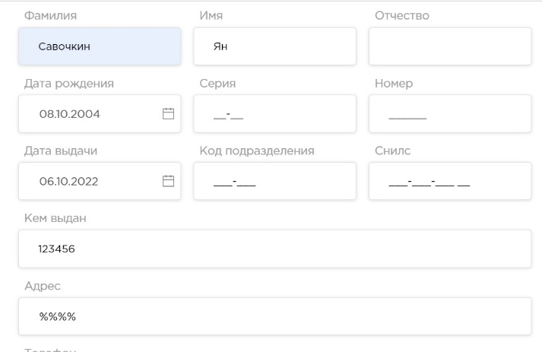 | minor | new | Windows 10, Google Chrome Версия 106.0.5249.119, resolution 1600 x 900
BG-4 | FE| Датапикер "Дата Рождения" приняло невалидные данные | Форма "Паспорт" в ЛК | При вводе невалидных данных в поле. |  | 1. Открыть сайт Бамблби 2. Зайти в ЛК Бамблби 3. Открыть форму "Паспорт" 4. Ввести невалидные данные в датапикер "Дата Рождения" | Данные принялись, сообщение об ошибке отстутствует | Сообщение об ошибке | 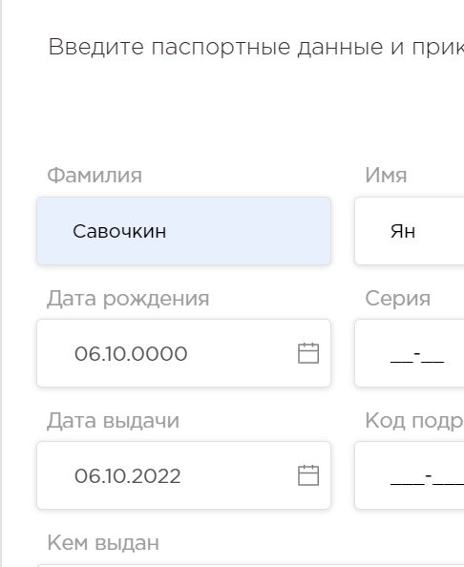 | minor | new | Windows 10, Google Chrome Версия 106.0.5249.119, resolution 1600 x 900
BG-5 | FE| Датапикер "Дата Выдачи" приняло невалидные данные | Форма "Паспорт" в ЛК | При вводе невалидных данных в поле. |  | 1. Открыть сайт Бамблби 2. Зайти в ЛК Бамблби 3. Открыть форму "Паспорт" 4. Ввести невалидные данные в датапикер "Дата Выдачи" | Данные принялись, сообщение об ошибке отстутствует | Сообщение об ошибке | 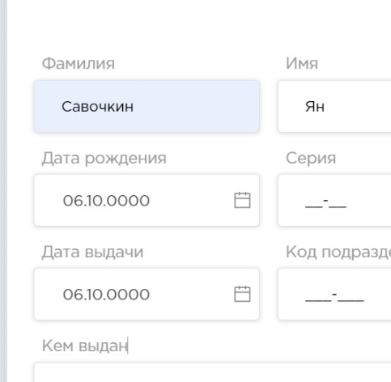 | minor | new | Windows 10, Google Chrome Версия 106.0.5249.119, resolution 1600 x 900
BG-6 | BE| Кнопка "Подтвердить" в форме "Личные данные" не отправляет данные на сервер| Форма "Личные данные" в ЛК | При изменение данные в форме |  | 1. Открыть сайт Бамблби 2. Зайти в ЛК Бамблби 3. "Открыть форму Личные данные" 4. Изменить данные в форме (например, пол) 5. Открыть Devtools 6. Зайти в Networks 7. Нажать на кнопку "Подтвердить" | При нажатии кнопка не сработала и данные не отправились на сервер | Данные отправятся на сервер | 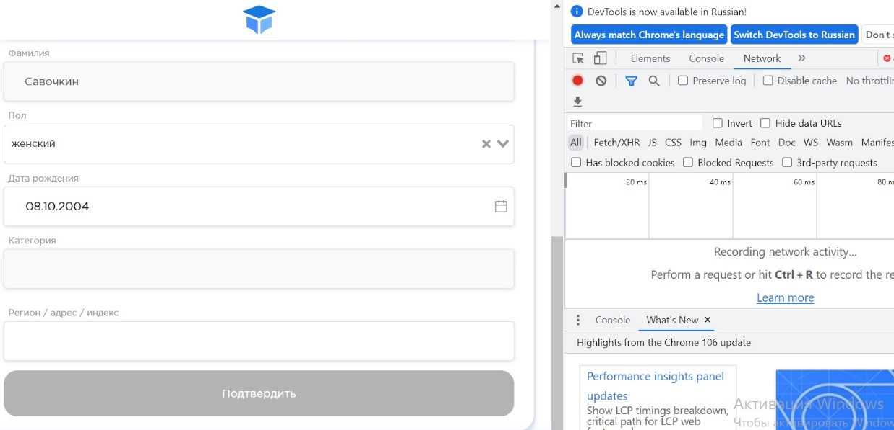 | major | new | Windows 10, Google Chrome Версия 106.0.5249.119, resolution 1600 x 900

